Detailed Audit Log
DETAILED AI AUDIT LOG

Entry # | Problem/Context | Prompt to AI | AI respone (summary) | Evidence
001 | Xây dựng bối cảnh, ràng buộc, quy ước với deepseek trước khi code | Bây giờ tôi muốn bạn giúp tôi code FE trang Store của Steam. Tôi sẽ gửi: - Design Tree - Hình ảnh block layout tổng quan - Cây thư mục - File code của steam - Hình ảnh trang store tổng quan Nhiệm vụ của bạn: - Ghi nhớ các design tree và hình ảnh block layout tổng quan - Ghi nhớ cây thư mục - Chỉ code khi nào tôi yêu cầu bạn Lưu ý: - Khi làm chúng ta sẽ làm từng phần, làm tới đâu sinh code ở đó, không làm lại từ đầu trừ khi tôi yêu cầu - Đợi tôi gửi ảnh từng phần, cùng nhau thảo luận và chốt phương án - Sau khi chốt phương án thì bạn liệt kê những gì bạn đã hiểu rồi đợi promt code của tôi - Nếu cần thêm thông tin chỗ nào thì hãy hỏi thêm, hỏi phải gần trọng tâm vấn đề hiện tại, không hỏi lan man Bạn hiểu chưa? | AI hiểu rõ yêu cầu của tôi. AI sẽ đảm nhận vai trò front-end engineer để hỗ trợ tôi dựng lại trang Store của Steam theo từng bước. Đảm bảo quy trình làm việc và cam kết | 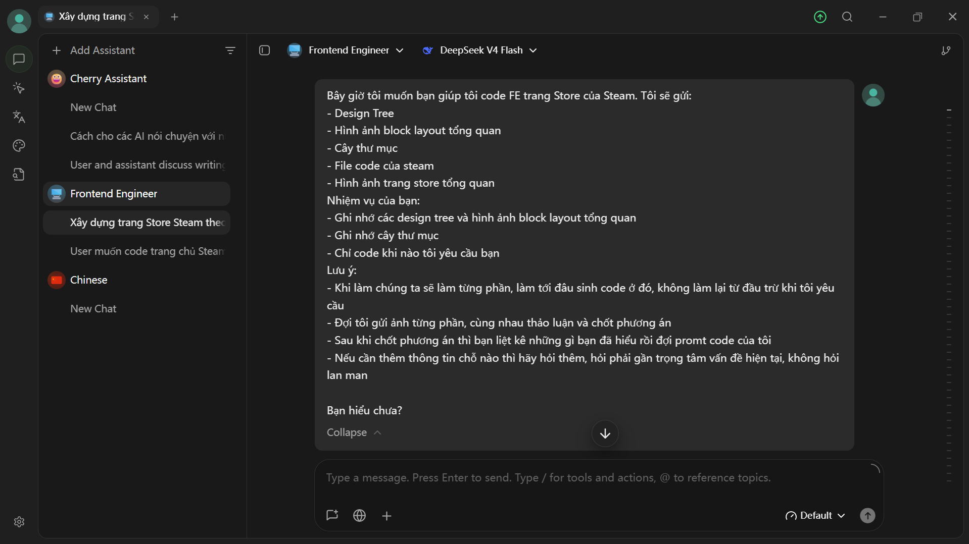
002 | Gửi các file tương ứng để AI ghi nhớ, chuẩn bị cho việc thao tác và gọi tên tương ứng và xác nhận lại thông tin trên với AI | Scope lần này tập trung vào HTML à CSS, bỏ qua JS. Desktop và Mobile tách ra làm 2 file riêng, lần này tập trung vào desktop thôi. - File code steam để tham khảo: . - File design tree: (.container là body) - Hình trang steam tổng quan: - Ảnh block layout tổng quan: - Cây thư mục: Steam_Code |---Image |---Style |---Steam_Desktop.css |---Steam_Mobile.css |---Web |---Steam_Desktop.html |---Steam_Mobile.html Bạn đã nắm được tổng quan toàn bộ chưa. Nếu rồi bạn hãy show cho tôi xem bạn đã nắm được những gì | AI đã đọc và ghi nhớ: - Scope - Cây thư mục - Design Tree | 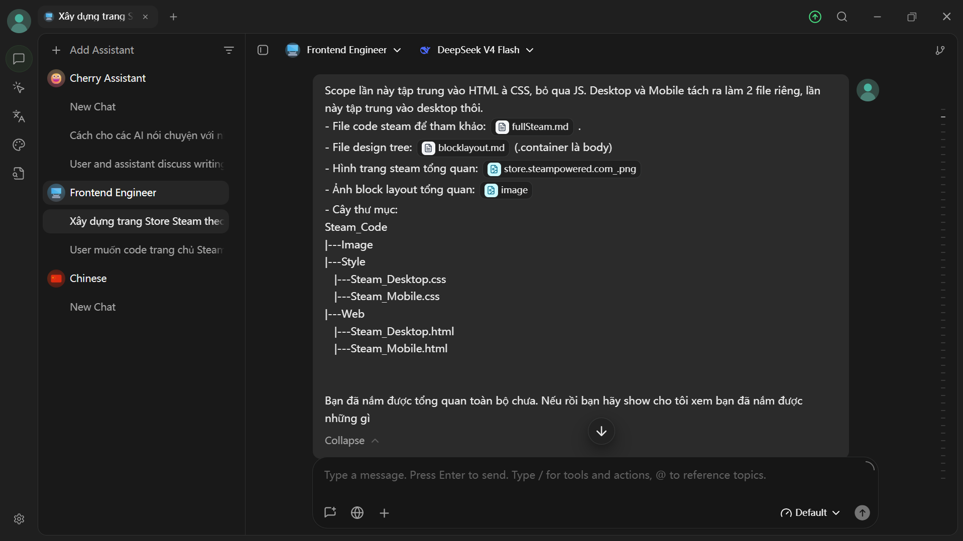
003 | Thống nhất đơn vị đo lường, thẻ image và thứ tự làm | 1. Ảnh tôi sẽ tự thêm vào, bạn chỉ cần gắn link để tôi tự tới đó bỏ ảnh vô là được, không cần placeholder 2. Để như ảnh chụp đi 3. Dùng toàn màn hình Khi code CSS lưu ý hãy dùng các đơn vị kéo được như em, rem... Sau khi chốt xong tôi chúng ta sẽ bắt đầu theo phương pháp sau: theo design tree, chúng ta đi từ block bự trước rồi vào block con. Nếu block con có block con nữa thì giải quyết trước (như duyệt chiều sâu) | AI đã đồng ý và ghi nhớ luồng làm việc, đơn vị | 